シーケンス図(00)
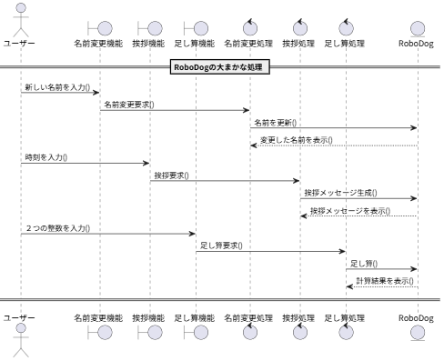
ユースケース記述 | システム名称 | RoboDogシステム | ユースケース名 | sequence_00_.pu | 改訂日 | 2025-09-16
 |  |  |  |  | 改訂者 | 今村 光汰

01
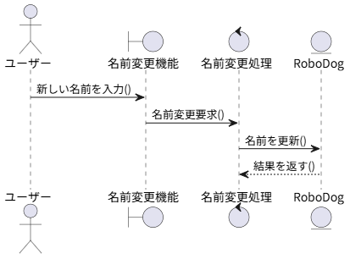
ユースケース記述 | システム名称 | RoboDogシステム | ユースケース名 | sequence_01_name.pu | 改訂日 | 2025-09-16
 |  |  |  |  | 改訂者 | 今村 光汰

02
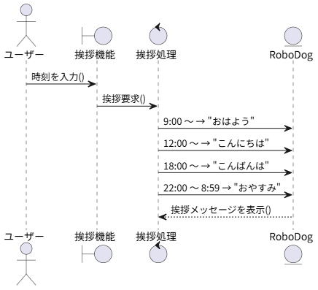
ユースケース記述 | システム名称 | RoboDogシステム | ユースケース名 | sequence_02_hello.pu | 改訂日 | 2025-09-16
 |  |  |  |  | 改訂者 | 今村 光汰

03
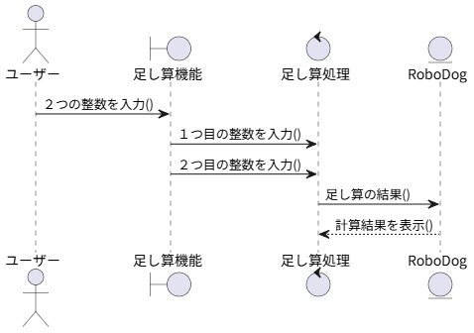
ユースケース記述 | システム名称 | RoboDogシステム | ユースケース名 | sequence_03_add.pu | 改訂日 | 2025-09-16
 |  |  |  |  | 改訂者 | 今村 光汰

